关系图
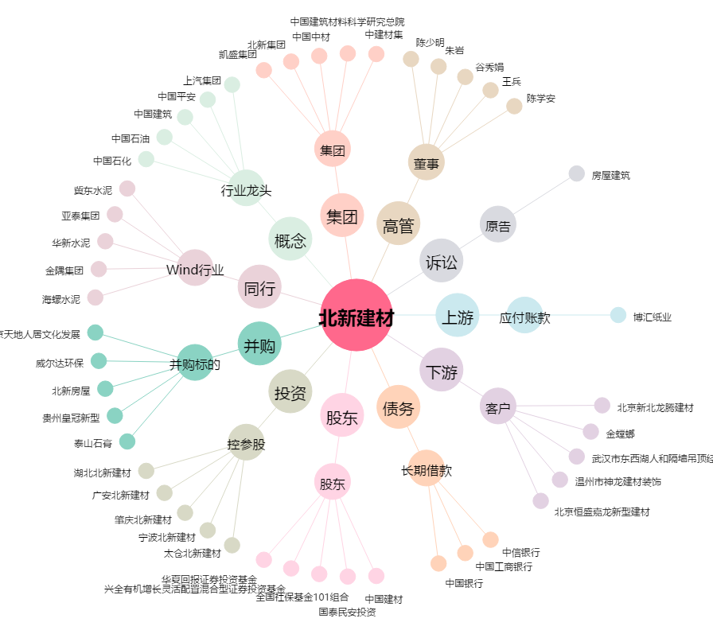
北新建材[000786.SZ] - 关系概览图

